Introducción
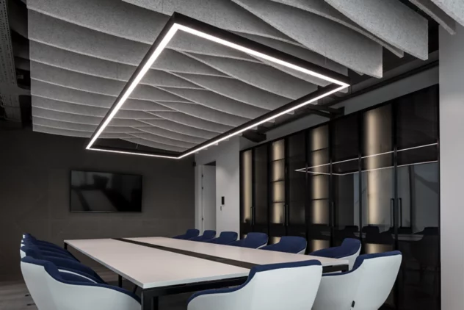
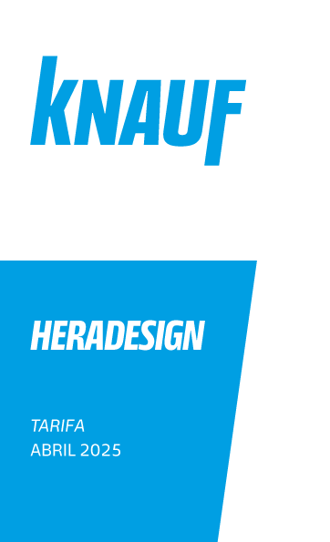
0% | Descuento

The present Price List cancel and replace the previous one.
The present Price List cancel and replace the previous one.

Información
Costes netos de transporte para suministros de material desde nuestra central logística - Abril 2025

 | Zonas | Hasta 300 Kg | entre 300 y 600 Kg | entre 600 y 1200 Kg | entre 1200 y 1800 Kg | entre 1800 y 2400 Kg | entre 2400 y 3000 Kg | entre 3000 y 3600 Kg | entre 3600 y 4800 Kg
 | 1 | 55.90 € | 75.78 € | 88.20 € | 163.98 € | 176.40 € | 252.18 € | 264.60 € | 305.60 €
 | 2 | 64.60 € | 88.20 € | 122.98 € | 211.18 € | 244.73 € | 332.93 € | 366.47 € | 468.33 €
 | 3 | 65.84 € | 89.44 € | 124.23 € | 213.67 € | 247.21 € | 336.65 € | 370.19 € | 482.00 €
 | 4 | 70.81 € | 91.93 € | 129.19 € | 221.12 € | 258.39 € | 350.32 € | 387.58 € | 501.87 €
 | 5 | 75.78 € | 95.65 € | 137.89 € | 234.79 € | 275.78 € | 373.92 € | 416.16 € | 529.20 €
 | 6 | 81.99 € | 99.38 € | 167.70 € | 267.09 € | 334.17 € | 434.79 € | 488.21 € | 631.07 €
 | 7 | 85.72 € | 125.47 € | 183.85 € | 309.32 € | 368.95 € | 494.42 € | 554.05 € | 706.85 €
 | 8 | 94.41 € | 137.89 € | 214.91 € | 352.80 € | 428.58 € | 567.71 € | 643.49 € | 821.13 €

 | Zonas
 | 1 | Barcelona / Lleida
 | 2 | Guadalajara / Madrid
 | 3 | Toledo / Valladolid
 | 4 | Alava / Albacete / Burgos / Ciudad Real / Logroño / Valencia / Navarra / Zaragoza
 | 5 | Alicante / Avila / Badaloz / Castellon / Guipuzcoa / Huesca / León / Murcia / Oviedo / Palencia/ Salamanca / Santander / Segovia / Soria / Tarragona / Teruel / Vizcaya / Zamora
 | 6 | Caceres / Cordoba / A Coruña / Girona / Granada / Jaen / Sevilla
 | 7 | Almeria / Cadiz / Huelva / Lugo / Malaga / Ourense / Pontevedra
 |  | Portugal ( CP 10 -19 / 26 -29 / 3860 - 3899 / 40 -45 ).
 | 8 | Portugal ( CP 20 -25 / 30 -37 / 3800 - 3859 / 50 - 54 / 60 - 64 / 70 - 89 ).

 | Notas: | Estos precios no incluyen el IVA correspondiente.
 |  | Los pedidos que superen los 4.800 Kg., no llevarán sobre coste de transporte.
 |  | Pedidos Mínimos:
 |  | Suplemento por cantidades mínimas hasta 20 m2 (artículos no en stock): recargo de 100,00 €

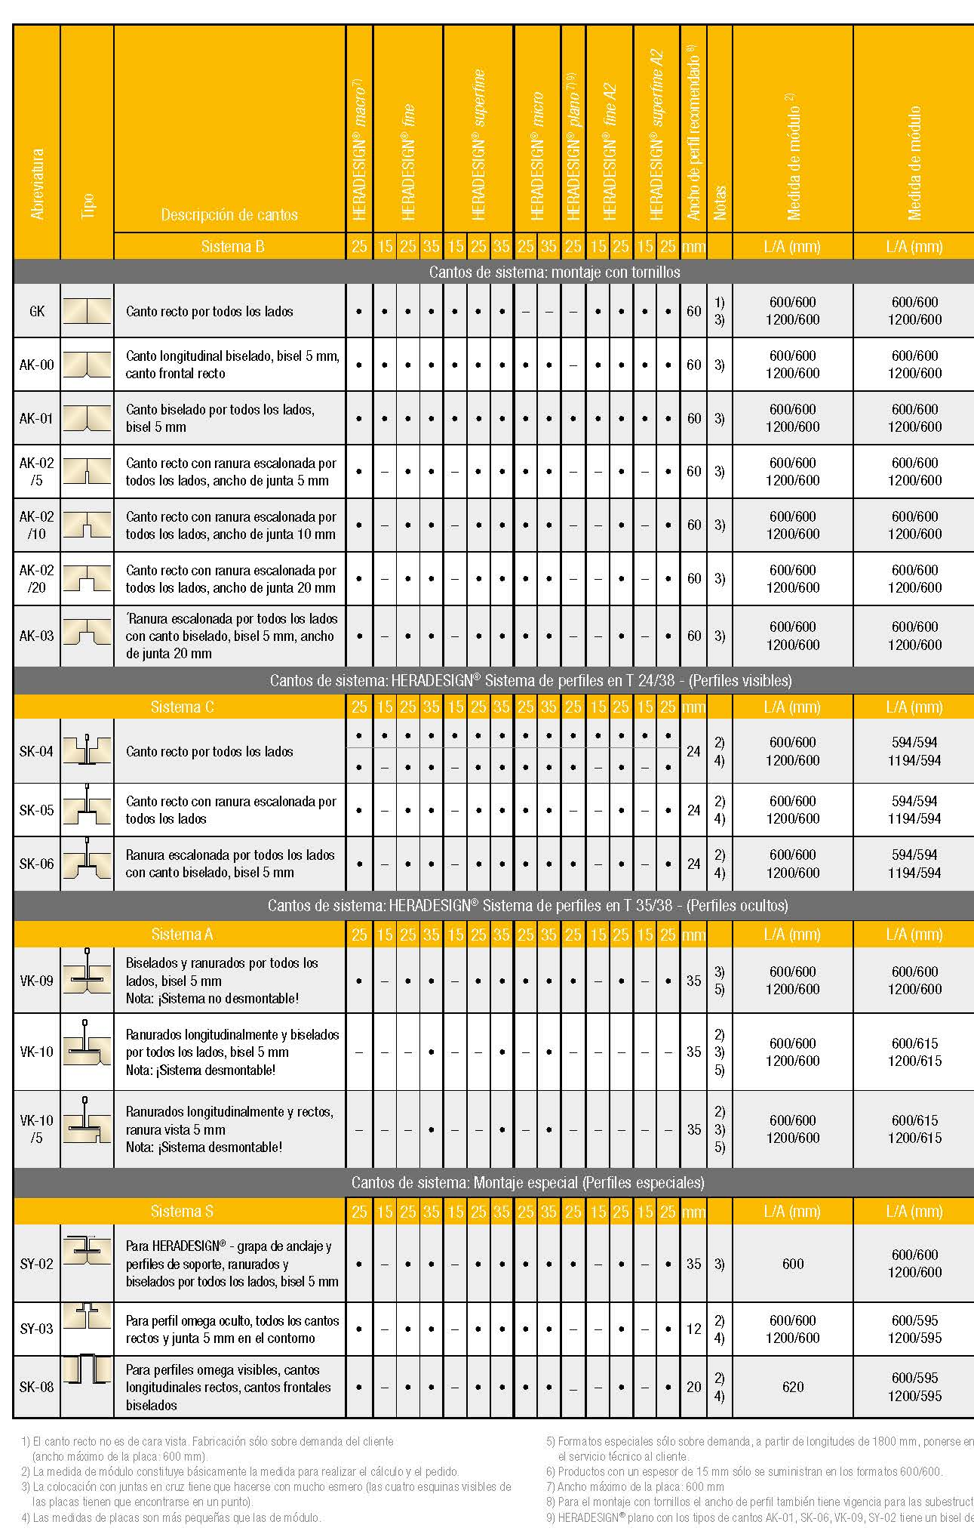
Colores Especiales bajo Demanda |  |  |  | Precio Bruto | Precio Neto €/m2
 |  |  |  | € / M2 | Distribuidor
Coloración de los cantos laterales |  |  |  | 1.60 | 1.60 |  |  |  | 1.39 | 0.83
Suplemento neto para pedidos inferiores a 300 m2, excepto color blanco. |  |  |  |  | 280.00
Tabla de Colores del Grupo 1 de Precios, Colores no incluidos corresponden al Grupo 2 de Precios
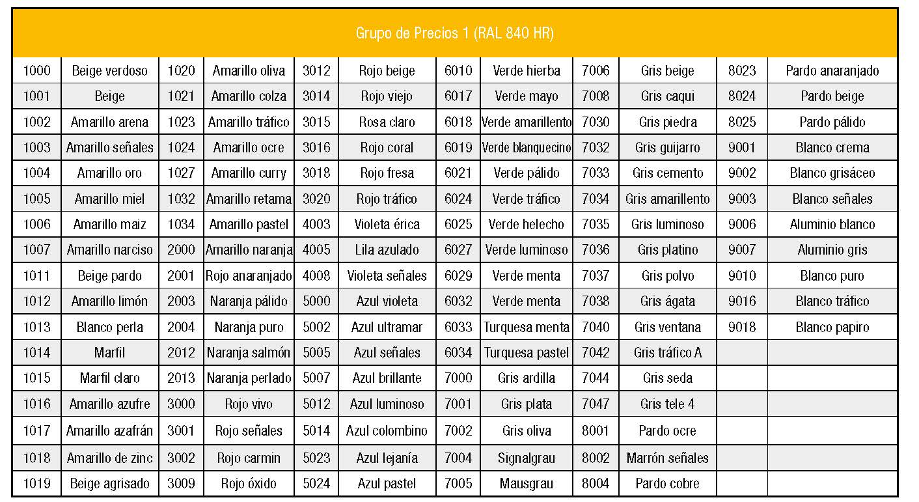

Heradesign Fine
HERADESIGN
Heradesign® | Fine Lana 2mm Acabado Natural
Código de Producto | Tipo de Canto | Espesor | Formato | Peso | Embalaje m2/pallet | Embalaje Especial m2/pallet | Precio Bruto | Precio Neto €/m2 | TIPOS DE CANTO
 |  | (mm) | (mm) | Kg / m2 | 600x600 / 600x1200 | 600x600 / 600x1200 | € / M2 | Distribuidor
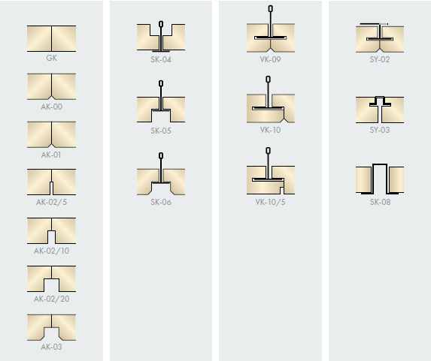
Reacción al fuego según DIN-EN 13501-1: B-s1, d0

549691 | SK-04 | 15 mm | 600x600 | 8.20 | 40.32 | 12.24 | 17.60 | 17.60
549694 | SK-04 | 15 mm | 600x1200 | 8.20 | 40.32 | 12.24 | 17.60 | 17.60
550809 | GK | 15 mm | 600x600 | 8.20 | 40.32 | 12.24 | 17.60 | 17.60
549542 | GK | 15 mm | 600x1200 | 8.20 | 40.32 | 12.24 | 17.60 | 17.60
 | AK00 / AK01 | 15 mm | 600x600, 600x1200 | 8.20 | 40.32 | 12.24 | 20.90 | 20.90

2421902 | SK-04 | 25 mm | 600x600 | 13.30 | 25.20 | 7.20 | 25.11 | 25.11
260519 | SK-04 | 25 mm | 600x1200 | 13.30 | 25.20 | 7.20 | 25.11 | 25.11
264439 | GK | 25 mm | 600x600 | 13.30 | 25.20 | 7.20 | 25.11 | 25.11
263797 | GK | 25 mm | 600x1200 | 13.30 | 25.20 | 7.20 | 25.11 | 25.11
264594 | SK-06 | 25 mm | 600x600 | 13.30 | 25.20 | 7.20 | 28.91 | 28.91
265426 | SK-06 | 25 mm | 600x1200 | 13.30 | 25.20 | 7.20 | 28.91 | 28.91
262714 | AK-01 | 25 mm | 600x600 | 13.30 | 25.20 | 7.20 | 28.91 | 28.91
2431753 | AK-01 | 25 mm | 600x1200 | 13.30 | 25.20 | 7.20 | 28.91 | 28.91
 | AK00 / SK08 | 25 mm | 600x600, 600x1200 | 13.30 | 25.20 | 7.20 | 28.91 | 28.91

 | SK-04 / GK | 35 mm | 600x600, 600x1200 | 17.50 | 18.00 | 5.04 | 27.57 | 27.57
 | AK00 / AK01 / VK10 / SK06 | 35 mm | 600x600, 600x1200 | 17.50 | 18.00 | 5.04 | 31.37 | 31.37
287031 | VK-10 | 35 mm | 600x1200 | 17.50 | 18.00 | 5.04 | 31.37 | 31.37

Heradesign® | Fine Lana 2mm Pintado Color Blanco tipo Ral 9010
Código de Producto | Tipo de Canto | Espesor | Formato | Peso | Embalaje m2/pallet | Embalaje Especial m2/pallet | Precio Bruto | Precio Neto €/m2
 |  | (mm) | (mm) | Kg / m2 | 600x600 / 600x1200 | 600x600 / 600x1200 | € / M2 | Distribuidor
Reacción al fuego según DIN-EN 13501-1: B-s1, d0

 | SK-04 / GK | 15 mm | 600x600, 600x1200 | 8.20 | 40.32 | 12.24 | 22.45 | 22.45
 | AK00 / AK01 | 15 mm | 600x600, 600x1200 | 8.20 | 40.32 | 12.24 | 26.25 | 26.25

 | SK-04 / GK | 25 mm | 600x600, 600x1200 | 13.30 | 25.20 | 7.20 | 30.46 | 30.46
 | AK00 / AK01 / SK06 / SK08 | 25 mm | 600x600, 600x1200 | 13.30 | 25.20 | 7.20 | 34.26 | 34.26

 | SK-04 / GK | 35 mm | 600x600, 600x1200 | 17.50 | 18.00 | 5.04 | 32.92 | 32.92
 | AK00 / AK01 / VK10 / SK06 | 35 mm | 600x600, 600x1200 | 17.50 | 18.00 | 5.04 | 36.72 | 36.72

Heradesign® | Fine Lana 2mm Pintado Color Ral Grupo 1
Código de Producto | Tipo de Canto | Espesor | Formato | Peso | Embalaje m2/pallet | Embalaje Especial m2/pallet | Precio Bruto | Precio Neto €/m2
 |  | (mm) | (mm) | Kg / m2 | 600x600 / 600x1200 | 600x600 / 600x1200 | € / M2 | Distribuidor
Reacción al fuego según DIN-EN 13501-1: B-s1, d0
Pedido Mínimo de 300m2, cantidades inferiores tener en cuenta coste de suplemento.
 | SK-04 / GK | 15 mm | 600x600, 600x1200 | 8.20 | 40.32 | 12.24 | 23.81 | 23.81
 | AK00 / AK01 | 15 mm | 600x600, 600x1200 | 8.20 | 40.32 | 12.24 | 27.61 | 27.61

 | SK-04 / GK | 25 mm | 600x600, 600x1200 | 13.30 | 25.20 | 7.20 | 31.82 | 31.82
 | AK00 / AK01 / SK06 / SK08 | 25 mm | 600x600, 600x1200 | 13.30 | 25.20 | 7.20 | 35.61 | 35.61

 | SK-04 / GK | 35 mm | 600x600, 600x1200 | 17.50 | 18.00 | 5.04 | 34.28 | 34.28
 | AK00 / AK01 / VK10 / SK06 | 35 mm | 600x600, 600x1200 | 17.50 | 18.00 | 5.04 | 38.07 | 38.07

Heradesign® | Fine Lana 2mm Pintado Color Ral Grupo 2
Código de Producto | Tipo de Canto | Espesor | Formato | Peso | Embalaje m2/pallet | Embalaje Especial m2/pallet | Precio Bruto | Precio Neto €/m2
 |  | (mm) | (mm) | Kg / m2 | 600x600 / 600x1200 | 600x600 / 600x1200 | € / M2 | Distribuidor
Reacción al fuego según DIN-EN 13501-1: B-s1, d0
Pedido Mínimo de 300m2, cantidades inferiores tener en cuenta coste de suplemento.
 | SK-04 / GK | 15 mm | 600x600, 600x1200 | 8.20 | 40.32 | 12.24 | 29.54 | 29.54
 | AK00 / AK01 | 15 mm | 600x600, 600x1200 | 8.20 | 40.32 | 12.24 | 33.34 | 33.34

 | SK-04 / GK | 25 mm | 600x600, 600x1200 | 13.30 | 25.20 | 7.20 | 37.55 | 37.55
 | AK00 / AK01 / SK06 / SK08 | 25 mm | 600x600, 600x1200 | 13.30 | 25.20 | 7.20 | 41.34 | 41.34

 | SK-04 / GK | 35 mm | 600x600, 600x1200 | 17.50 | 18.00 | 5.04 | 40.01 | 40.01
 | AK00 / AK01 / VK10 / SK06 | 35 mm | 600x600, 600x1200 | 17.50 | 18.00 | 5.04 | 43.80 | 43.80

Bafles Acústicos
HERADESIGN

Heradesign® BAFFLE AluDesign
Bafles de 3 capas (espesor nominal 58 mm) con bases HERADESIGN® y núcleo de lana mineral absorbente. Marco con perfil de aluminio anodizado cerrado por todos lados (en color A6 / C0)
con muescas integradas para suspensores HERADESIGN®. Coloración estándar de las placas en color blanco tipo RAL 9010, o beige tono natural 13.
Código de Producto | Descripción de Producto | Formato |  | Espesor | Peso |  | Embalaje | Tipo de | Precio Bruto | Precio Neto €/Ud
 |  | (mm) |  | (mm) | Kg / Unidad |  | Unidades / Pallet | Disponibilidad | € / Unidad | Distribuidor
 | Fine | 600 x 300 |  | 58 mm | 4.5 |  | 60 | D | 96.30 | 96.30
 | Fine | 1200 x 300 |  | 59 mm | 8.7 |  | 30 | D | 121.40 | 121.40
 | Fine | 1800 x 300 |  | 60 mm | 12.9 |  | 30 | D | 188.85 | 188.85
 | Fine | 600 x 600 |  | 61 mm | 8.3 |  | 30 | D | 125.40 | 125.40
 | Fine | 1200 x 600 |  | 62 mm | 15.9 |  | 15 | D | 163.90 | 163.90
 | Fine | 1800 x 600 |  | 63 mm | 23.4 |  | 15 | D | 250.50 | 250.50

 | Superfine | 600 x 300 |  | 58 mm | 4.4 |  | 60 | D | 105.90 | 105.90
 | Superfine | 1200 x 300 |  | 59 mm | 8.4 |  | 30 | D | 130.95 | 130.95
 | Superfine | 1800 x 300 |  | 60 mm | 12.5 |  | 30 | D | 198.60 | 198.60
 | Superfine | 600 x 600 |  | 61 mm | 8.0 |  | 30 | D | 134.90 | 134.90
 | Superfine | 1200 x 600 |  | 62 mm | 15.3 |  | 15 | D | 146.50 | 146.50
 | Superfine | 1800 x 600 |  | 63 mm | 22.6 |  | 15 | D | 260.10 | 260.10
También disponible en Clase A2-s1,d0 - consultar

Heradesign® BAFFLE Element Profile
Bafles de 2 capas (espesor nominal 30 mm) con bases HERADESIGN® con parte superior de perfil de aluminio anodizado.
Coloración estándar de las placas y cantos en color blanco tipo RAL 9010, o beige tono natural 13.
Código de Producto | Descripción de Producto | Formato |  | Espesor | Peso |  | Embalaje | Tipo de | Precio Bruto | Precio Neto €/Ud
 |  | (mm) |  | (mm) | Kg / Unidad |  | Unidades / Pallet | Disponibilidad | € / Unidad | Distribuidor
 | Fine | 600 x 300 |  | 30 mm | 3.1 |  | 60 | D | 48.20 | 48.20
 | Fine | 1200 x 300 |  | 30 mm | 6.3 |  | 30 | D | 77.20 | 77.20
 | Fine | 1800 x 300 |  | 30 mm | 9.4 |  | 30 | D | 115.65 | 115.65
 | Fine | 600 x 600 |  | 30 mm | 6.1 |  | 30 | D | 67.40 | 67.40
 | Fine | 1200 x 600 |  | 30 mm | 12.2 |  | 15 | D | 96.35 | 96.35
 | Fine | 1800 x 600 |  | 30 mm | 18.3 |  | 15 | D | 144.50 | 144.50

 | Superfine | 600 x 300 |  | 30 mm | 3.0 |  | 60 | D | 61.70 | 61.70
 | Superfine | 1200 x 300 |  | 30 mm | 6.0 |  | 30 | D | 86.60 | 86.60
 | Superfine | 1800 x 300 |  | 30 mm | 9.0 |  | 30 | D | 125.40 | 125.40
 | Superfine | 600 x 600 |  | 30 mm | 5.8 |  | 30 | D | 77.20 | 77.20
 | Superfine | 1200 x 600 |  | 30 mm | 11.6 |  | 15 | D | 105.95 | 105.95
 | Superfine | 1800 x 600 |  | 30 mm | 17.4 |  | 15 | D | 154.35 | 154.35
También disponible en Clase A2-s1,d0 - consultar
Heradesign® Sistemas de suspensión para Bafles Element Profile y Bafles AluDesign
Código de Producto | Descripción de Producto |  |  | Formato | Peso |  | Embalaje | Tipo de | Precio Bruto | Precio Neto €/ml
 |  |  |  | (mm) | Kg / Unidad |  | Unidades / Pallet | Disponibilidad | € / ml | Distribuidor
 | Perfil de Fijacción al Forjado |  |  | 3000 | 1.0 |  | 2 | D | 13.40 | 13.40

Código de Producto | Descripción de Producto |  |  | Formato | Peso |  | Embalaje | Tipo de | Precio Bruto | Precio Neto €/Cj
 |  |  |  | (mm) | Kg / Unidad |  | Unidades / Caja | Disponibilidad | € / Caja | Distribuidor
 | Suspensor Corto |  |  | 45 | 0.1 |  | 12 | D | 187.15 | 187.15
 | Suspensor con Cable |  |  | <500 | 0.1 |  | 12 | D | 265.80 | 265.80
 | Suspensor Oblicuo (sólo para Bafle AluDesign) |  |  | <500 | 0.1 |  | 12 | D | 593.00 | 593.00
 | Suspensor Directo (utilización sin perfil de fijacción al forjado) |  |  | <500 | 0.1 |  | 12 | D | 265.80 | 265.80

 | Perfil de Fijacción al Forjado

 | Suspensor Corto
 |  |  | Suspensor con Cable |  |  | Suspensor Oblicuo |  |  | Suspensor Directo

CESSORIES
Heradesign® BAFFLE Element
Bafles de 2 capas (espesor nominal 30 mm) con bases HERADESIGN®.
El precio incluye el suspensor.
Código de Producto | Descripción de Producto | Formato |  | Espesor | Peso |  | Embalaje | Tipo de | Precio Bruto | Precio Neto €/Ud
 |  | (mm) |  | (mm) | Kg / Unidad |  | Unidades / Pallet | Disponibilidad | € / Unidad | Distribuidor
 | Fine | 600 x 300 |  | 30 mm | 3.1 |  | 60 | D | 39.40 | 39.40
 | Fine | 1200 x 300 |  | 30 mm | 6.3 |  | 30 | D | 63.00 | 63.00
 | Fine | 600 x 600 |  | 30 mm | 6.1 |  | 30 | D | 55.10 | 55.10
 | Fine | 1200 x 600 |  | 30 mm | 12.2 |  | 15 | D | 78.70 | 78.70

 | Superfine | 600 x 300 |  | 30 mm | 3.0 |  | 60 | D | 50.45 | 50.45
 | Superfine | 1200 x 300 |  | 30 mm | 6.0 |  | 30 | D | 70.80 | 70.80
 | Superfine | 600 x 600 |  | 30 mm | 5.8 |  | 30 | D | 63.00 | 63.00
 | Superfine | 1200 x 600 |  | 30 mm | 11.6 |  | 15 | D | 86.60 | 86.60
Largo de Suspensor: 200 mm o 500 mm
También disponible en Clase A2-s1,d0 - consultar

Heradesign® BAFFLE Element Arc
Bafles de 2 capas (espesor nominal 30 mm) con bases HERADESIGN® con parte superior de perfil de aluminio anodizado.
Color Estandar Blanco tipo Ral 9010 y Natural 13
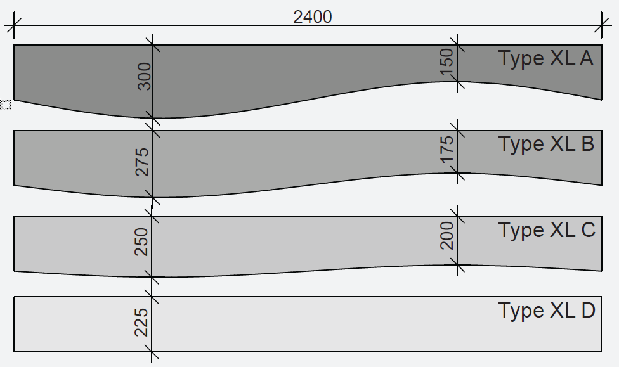

Código de Producto | Descripción de Producto | Formato |  | Espesor | Peso |  | Embalaje | Tipo de | Precio Bruto | Precio Neto €/Ud
 |  | (mm) |  | (mm) | Kg / Unidad |  | Unidades / Pallet | Disponibilidad | € / Unidad | Distribuidor
776739 | SuperFine Tipo XL A | 2400 x 300 |  | 30 mm | 13.5 |  | 54 | D | 179.00 | 179.00
776741 | SuperFine Tipo XL B | 2400 x 275 |  | 30 mm | 12.5 |  | 54 | D | 179.00 | 179.00
776743 | SuperFine Tipo XL C | 2400 x 250 |  | 30 mm | 11.5 |  | 54 | D | 179.00 | 179.00
776745 | SuperFine Tipo XL D | 2400 x 225 |  | 30 mm | 10.5 |  | 54 | D | 179.00 | 179.00
También disponible en Clase A2-s1,d0 - consultar
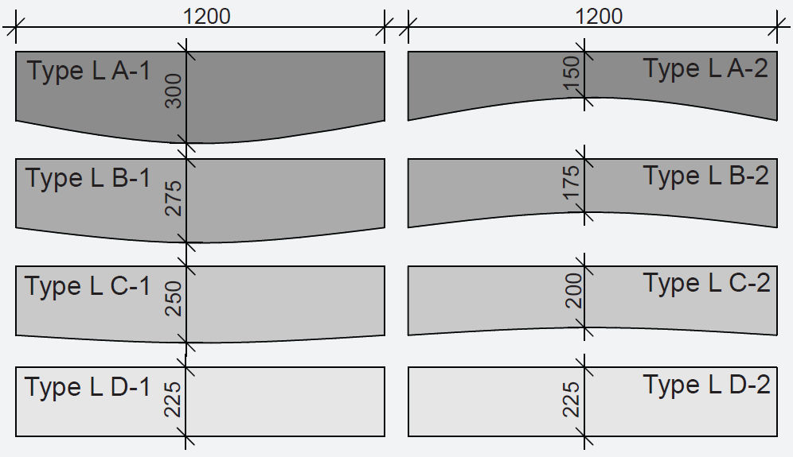

Código de Producto | Descripción de Producto | Formato |  | Espesor | Peso |  | Embalaje | Tipo de | Precio Bruto | Precio Neto €/Ud
 |  | (mm) |  | (mm) | Kg / Unidad |  | Unidades / Pallet | Disponibilidad | € / Unidad | Distribuidor
776748 | SuperFine Tipo L A-1 | 1200 x 300 |  | 30 mm | 6.6 |  | 54 | D | 103.00 | 103.00
776758 | SuperFine Tipo L A-2 | 1200 x 275 |  | 30 mm | 6.6 |  | 54 | D | 103.00 | 103.00
776759 | SuperFine Tipo L B-1 | 1200 x 250 |  | 30 mm | 6.1 |  | 54 | D | 103.00 | 103.00
776762 | SuperFine Tipo L B-2 | 1200 x 225 |  | 30 mm | 6.1 |  | 54 | D | 103.00 | 103.00
776764 | SuperFine Tipo L C-1 | 1200 x 150 |  | 30 mm | 5.6 |  | 54 | D | 103.00 | 103.00
776766 | SuperFine Tipo L C-2 | 1200 x 175 |  | 30 mm | 5.6 |  | 54 | D | 103.00 | 103.00
776768 | SuperFine Tipo L D-1 | 1200 x 200 |  | 30 mm | 5.1 |  | 54 | D | 103.00 | 103.00
776769 | SuperFine Tipo L D-2 | 1200 x 225 |  | 30 mm | 5.1 |  | 54 | D | 103.00 | 103.00
También disponible en Clase A2-s1,d0 - consultar

Sonic Element
HERADESIGN
Heradesign® Sonic Element Plus
El Kit de Islas Acusticas Sonic Element incluye los sistemas de suspensión, escepto tornilleria.
...
Heradesign® Sonic Element
Código de Producto | Descripción de Producto | Espesor | Formato | Peso | Embalaje | Tipo de | Precio Bruto | Precio Neto €/Ud
 |  | (mm) | (mm) | Kg / m2 | Uds/Pallet | Disponibilidad | € / Unidad | Distribuidor
Panel individual de 35mm de espesor con acabado HERADESIGN® SuperFine y perfiles integrados.
Color Estandar Blanco tipo Ral 9010 y Natural 13
El color de los bordes de los lados visibles y del borde inferior (borde horizontal) es el mismo que el de la capa superficial. Suspensores incluidos.
762238 | HERADESIGN® SuperFine Circle | 35 mm | 1200x1200 | 28.6 | 1 | C | 469.00 | 469.00
776203 | HERADESIGN® SuperFine Square | 35 mm | 1200x1200 | 26.6 | 1 | C | 434.50 | 434.50
776202 | HERADESIGN® SuperFine Hexagon | 35 mm | 1200x1040 | 18.3 | 1 | C | 496.50 | 496.50

